상품제안서
오투케어 휴대용 칫솔살균기 | 상품코드: S28461

 |  |  |  |  |  |  | 02-713-8555 | www.synergygift.co.kr
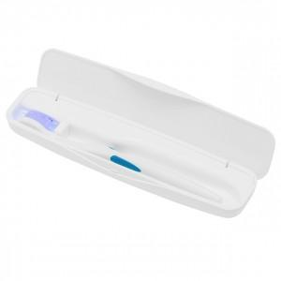

【상세/제작정보】 | ※ 300개 미만 인쇄시 제판비 별도입니다.

【인쇄/포장옵션】 | 실크 / 포장지포장

【공급단가】 | 수량 | 50~ | 100~ | 500~ | 1,000~ | 2,000~
*VAT별도 | 화이트 | 11,470원 | 11,050원 | 10,620원 | 10,200원 | 9,940원
 | 블랙 | 11,470원 | 11,050원 | 10,620원 | 10,200원 | 9,940원
 | 핑크 | 11,470원 | 11,050원 | 10,620원 | 10,200원 | 9,940원
 | 블루 | 11,470원 | 11,050원 | 10,620원 | 10,200원 | 9,940원

【상품 URL】 | https://www.synergygift.co.kr:443/src/goods_detail.php?gdno=28461

